Graf_alle
Alle medlemmer - 2022 til 2029

Fuldt optrukket kurve = faktiske tal. Stiplet kurve = fremskrivning til 2029.

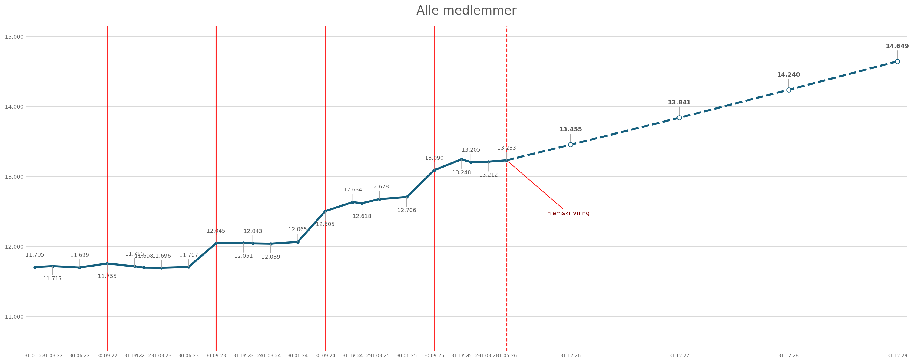

Nøgletal | Værdi | Kommentar
Første faktiske total | 11,705 | 31.01.22
Seneste faktiske total | 13,233 | 31.05.26
Årlig vækst i totalen | 2.9% | Beregnet fra 31.01.22 til 31.05.26
Forventet total 31.12.29 | 14,649 | Beregnet på totalens egen vækst
Forventet vækst i antal | 1,416 | 31.05.26 til 31.12.29
Forventet vækst i procent | 10.7% | 31.05.26 til 31.12.29
Sum af kategori-fremskrivninger 31.12.29 | 15,540 | Pensionistkategorier fremskrevet fra 31.12.22 pga. databrud

Redigerbar_graf
Redigerbar Excel-graf - alle medlemmer 2022-2029

 | Faktisk | Fremskrevet
Dato | Faktisk | Fremskrevet | Type
2022-01-31 | 11,705 |  | Faktisk
2022-03-31 | 11,717 |  | Faktisk
2022-06-30 | 11,699 |  | Faktisk
2022-09-30 | 11,755 |  | Faktisk
2022-12-31 | 11,715 |  | Faktisk
2023-01-31 | 11,698 |  | Faktisk
2023-03-31 | 11,696 |  | Faktisk
2023-06-30 | 11,707 |  | Faktisk
2023-09-30 | 12,045 |  | Faktisk
2023-12-31 | 12,051 |  | Faktisk
2024-01-31 | 12,043 |  | Faktisk
2024-03-31 | 12,039 |  | Faktisk
2024-06-30 | 12,065 |  | Faktisk
2024-09-30 | 12,505 |  | Faktisk
2024-12-31 | 12,634 |  | Faktisk
2025-01-31 | 12,618 |  | Faktisk
2025-03-31 | 12,678 |  | Faktisk
2025-06-30 | 12,706 |  | Faktisk
2025-09-30 | 13,090 |  | Faktisk
2025-12-31 | 13,248 |  | Faktisk
2026-01-31 | 13,205 |  | Faktisk
2026-03-31 | 13,212 |  | Faktisk
2026-05-31 | 13,233 |  | Faktisk
2026-05-31 |  | 13,233 | Fremskrevet start
2026-12-31 |  | 13,455 | Fremskrevet
2027-12-31 |  | 13,841 | Fremskrevet
2028-12-31 |  | 14,240 | Fremskrevet
2029-12-31 |  | 14,649 | Fremskrevet

Kategori_overblik
Kategori-overblik: forventet vækst til 2029

Medlemstype | 31.05.26 | Årlig vækst | 31.12.29 forventet | Ændring | Vækst % | Andel af 2029-total | Kommentar
Studerende DP | 1,887 | 10.7% | 2,721 | 834 | 44.2% | 18.6%
1 og 2 års Kandidater | 898 | 16.7% | 1,560 | 662 | 73.7% | 10.6%
Normaltansat over 19 timer | 5,896 | 2.5% | 6,434 | 538 | 9.1% | 43.9%
Selvstændig | 2,551 | 3.4% | 2,873 | 322 | 12.6% | 19.6%
Ledig ikke ret til dagpenge | 54 | 13.7% | 86 | 32 | 59.3% | 0.6% | Lille kategori - læs procentvækst varsomt.
Pensionist DP - Udland | 18 | 22.5% | 37 | 19 | 105.6% | 0.3% | Start 31.12.22 pga. databrud.
Normaltansat under 20 timer | 110 | 2.7% | 121 | 11 | 10.0% | 0.8%
Med løntilskud | 21 | 5.0% | 25 | 4 | 19.0% | 0.2% | Lille kategori - læs procentvækst varsomt.
Psykologistuderende | 0 | 0.0% | 0 | 0 |  | 0.0%
Pensionist DP | 1,086 | 0.0% | 1,086 | 0 | 0.0% | 7.4% | Start 31.12.22 pga. databrud.
Æresmedlem | 10 | 0.0% | 10 | 0 | 0.0% | 0.1%
DP medlem | 0 | 0.0% | 0 | 0 |  | 0.0%
Anden forhandlingsret | 27 | -2.4% | 25 | -2 | -7.4% | 0.2% | Lille kategori - læs procentvækst varsomt.
DM1 Mag. art. | 4 | -17.1% | 2 | -2 | -50.0% | 0.0% | Lille kategori - læs procentvækst varsomt.
Efterløn DP | 15 | -10.3% | 10 | -5 | -33.3% | 0.1% | Lille kategori - læs procentvækst varsomt.
Ph.d. studerende | 47 | -5.5% | 38 | -9 | -19.1% | 0.3% | Lille kategori - læs procentvækst varsomt.
Orlov uden løn DP | 66 | -5.2% | 55 | -11 | -16.7% | 0.4% | Lille kategori - læs procentvækst varsomt.
Udland DP | 49 | -7.0% | 38 | -11 | -22.4% | 0.3% | Lille kategori - læs procentvækst varsomt.
DLF og DP ret | 31 | -11.3% | 20 | -11 | -35.5% | 0.1% | Lille kategori - læs procentvækst varsomt.
DLF og DLF ret | 96 | -10.3% | 65 | -31 | -32.3% | 0.4% | Lille kategori - læs procentvækst varsomt.
Ledig DP | 367 | -2.6% | 334 | -33 | -9.0% | 2.3%

